Sheet1
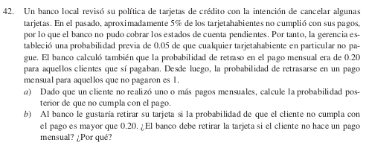

A1 | N=Cliente no paga tarjeta |  |  |  | P(N)=P(A1) | 0.05
A2 | P=Cliente paga tarjeta |  |  |  | P(P)= | 0.95

 | B=Cliente retraso |  | P(B|P) | 0.02
 |  |  | P(B|N)= | 1
 | P(A1|B)=
a) | P(N|B)= | 0.208333

b) | P(N|B)<,20

